Mapa de categorização de proble
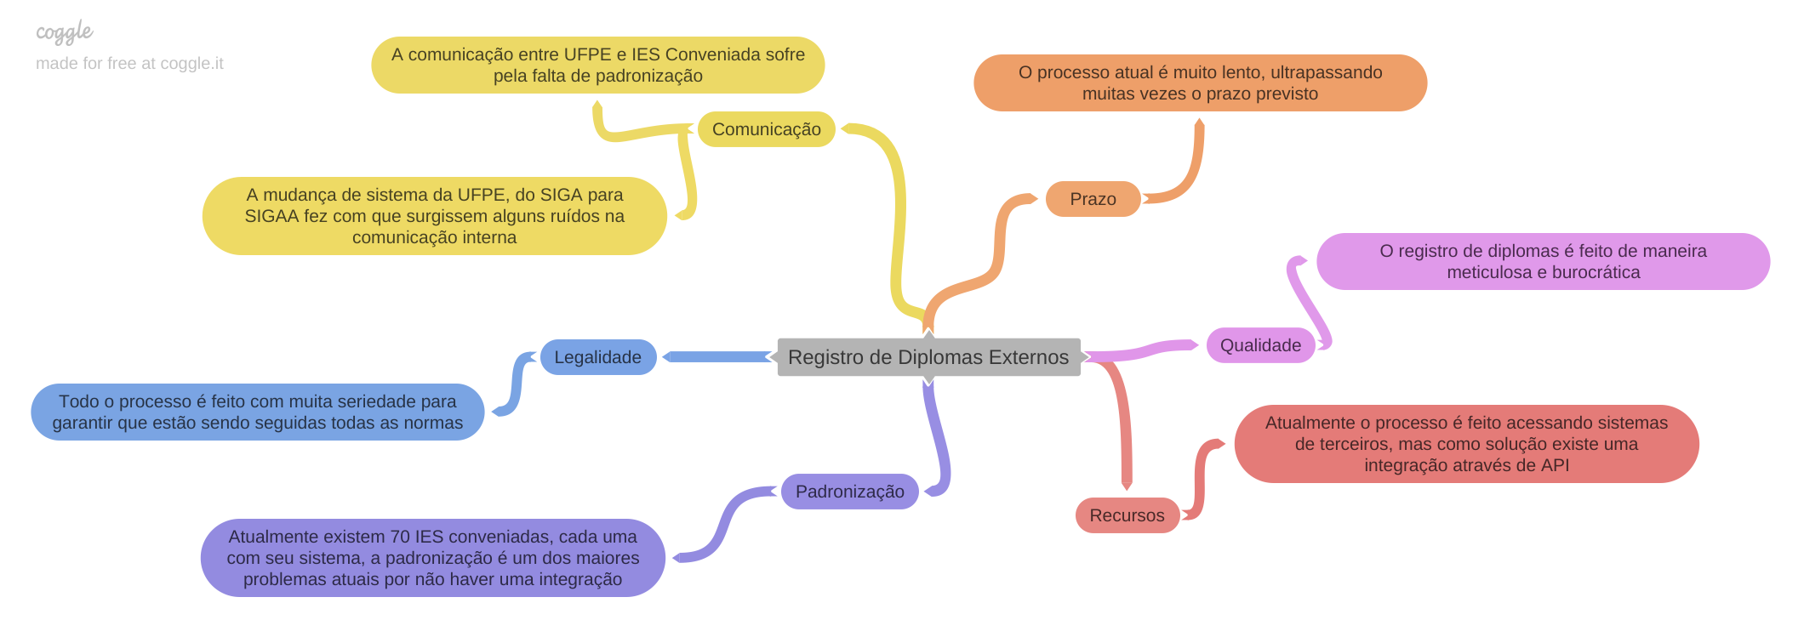

Nome do Processo: Registro de Diplomas Externos

Comunicação: Apresentações feitas pelo chefe do STI para o reitor, na qual é mostrado o processo e o contexto dele. O problema não é amplamente conhecido na organização.

Prazo: O modo que está sendo feito os registros de diplomas externos é muito trabalhoso para a equipe de registro de diplomas da UFPE, logo, o prazo é apertado para que reduza o número de diplomas acumulados, auxiliando a equipe da UFPE. O final dos períodos marcam um grande acúmulo no número de diplomas externos para serem registrados, então quanto mais períodos passarem sem uma resolução do problema, maior o acúmulo de diplomas.

Qualidade: A presença de diferentes sistemas externos e a ausência de uma plataforma interna unificada geram problemas significativos no processo de registro de diplomas externos da UFPE. Essa diversidade implica em complexidade operacional, dificuldades de segurança devido a múltiplos logins, validações manuais suscetíveis a erros, falta de homologação formal dos sistemas externos e complexidade na distribuição de acesso. Esses desafios comprometem a eficiência operacional, aumentam os riscos de erros, colocam em questão a segurança dos dados e dificultam a garantia de qualidade no registro de diplomas externos.

Diagrama Ishikawa 1
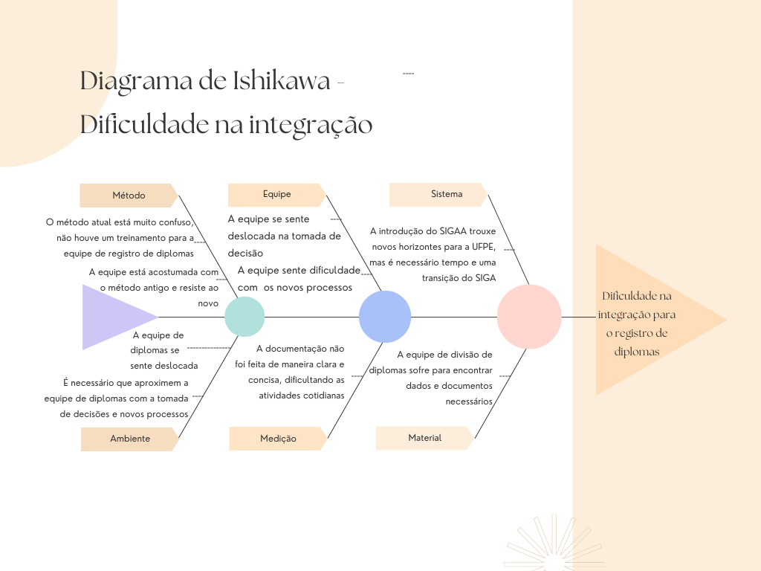

Diagrama Ishikawa 2
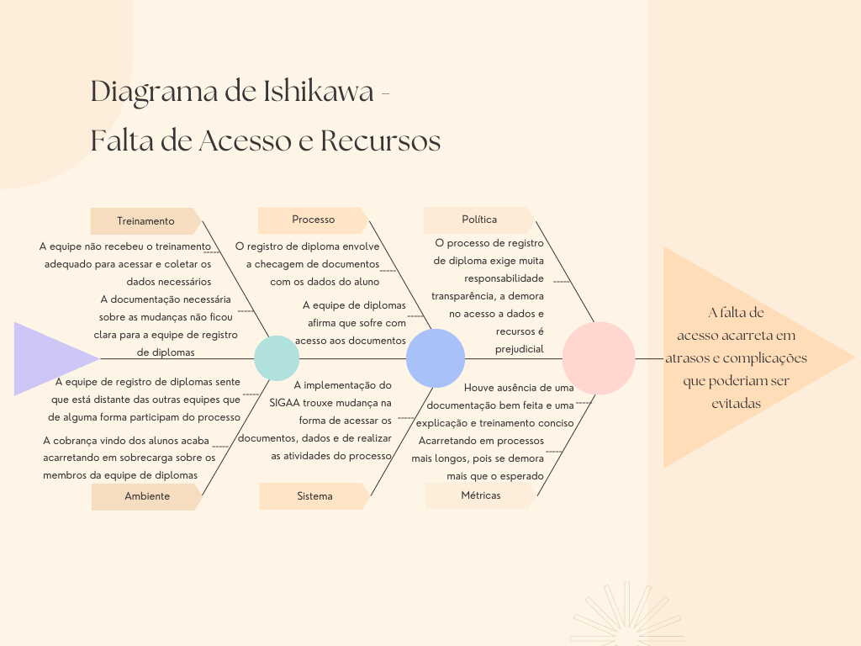

Diagrama Ishikawa 3
